Sheet1
http://wh-c.jp/menu/manlymess/

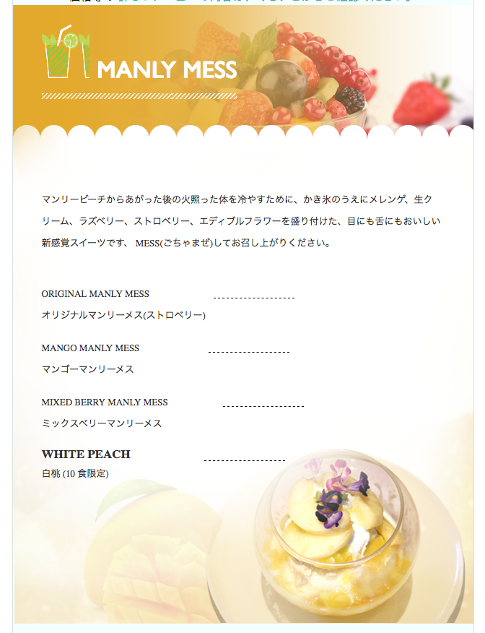

削除してください

削除

